Blog Data
Title | Image
기후 위기 해결사 사이다 탐정 5. 눈사태를 일으킨 범인 찾기 :: 와이즈만 북스 | 
기후위기 부의 대전환 | 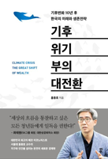
기후 위기 대응, 어떻게 진행되고 있을까? - 국내외 기술 알아보기 | 
아산농업기술센터 탄소중립공예교실 환경교육사 양말목 치유의꽃방석 기후위기 | 
기후 위기(지구온난화)는 "사기"라는 사실적인 증거가 수없이 많다. | 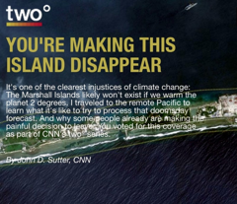
기후위기에 무지한 윤석열 정부의 토건만능주의를 규탄한다!
가족과 함께 문화생활 : 강연 듣고 왔어요! 기후 위기에서 담대한 전환으로 | 
물리학자 김상욱 교수가 알려주는 기후위기와 환경이야기 | 
[에디토리얼] 기후 위기에 대응하는 친환경 파리 올림픽 | 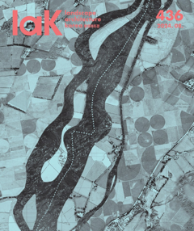
기후 위기에 대응하는 도시농업 | 
기후위기 시대에 춤을 추어라(이송희일, 삼인 2024)
[굿플루언서 1기] NGO 의미와 기후 위기 대응 방안 알아보기 | 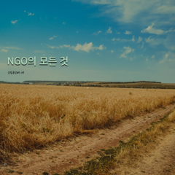
[보도자료]기후위기 적응 법적기반 강화’를 위한 토론회 개최 | 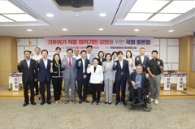
[탈석탄 4월 20일 삼척 집중행동] 기후위기 시대 신규 석탄발전소를 운영한다고요? | 
기후위기와 돌봄
[별별기자단 윤성은] 기후위기시대, 우리의 터전을 구하는 에코페미니즘 | 
[그린피스] JEDIS 원칙과 기후위기 | 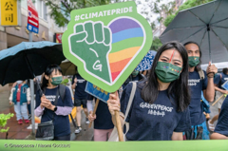
기후변화를 넘어선 기후 위기 상황 속 꼭 알아야 하는 용어들 | 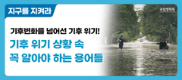
기후위기는 ‘불평등’하게 온다 | 
광명시, 첨단기술로 기후위기 대응하는 스마트도시로 성장 | 
기후위기인간: 구희 글.그림 | 
지구온난화로 심각해지는 폭염, WWF(세계자연기금)과 함께 기후 위기 극복하기! | 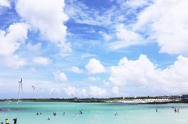
기후위기 시대를 고려하지 못하는 지방(국가?)하천 행정수준의 고민 | 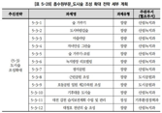
도넛으로 보는 기후위기 | 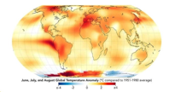
그림책으로 아이들과 나누는 생활 속 기후위기-24년 어린이도서연구회 대전지회 기후위기활통팀 후기- | 
기후위기 음모론 입시비리 불신사회
기후 위기와 재생에너지 르네상스시대, 그리고 테슬라의 ESS 폭발적 성장 | 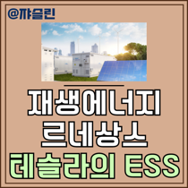
전주 기후 위기를 책임지는 전주시에너지센터 탐방 | 
[기후위기] 기후대응댐? | 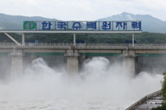
전주시 기후위기 극복·탄소중립 실현 방향·전략 모색 | 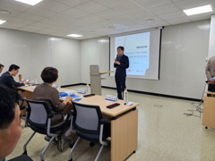
"댐은 기후위기 대응 아니다"...환경단체, 신규 댐 건설 추진계획 '반발' | 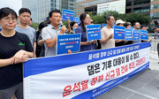
기후 위기에 대응하는 환경 올림픽, ‘2024 파리올림픽’ | 
기후 위기 해결사, 사이다 탐정: 눈사태를 일으킨 범인 찾기 | 
[기후위기 속 데이터센터와 AI] 챗GPT도 알고 있는 자신의 잘못! | 
식탁의 풍경을 바꾼 기후위기, 히트플레이션🌡️ | 